상품제안서
칼라밴드 기자수첩 메모패드 | 상품코드: S05563

 |  |  |  |  |  |  | 02-713-8555 | www.synergygift.co.kr
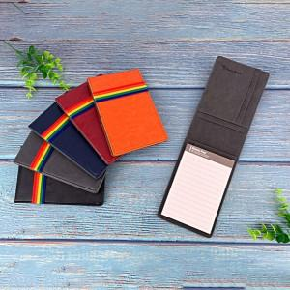

【상세/제작정보】 | * 부직포케이스 100원별도

【인쇄/포장옵션】 | 레이저 / 포장지포장

【공급단가】 | 수량 | 100~ | 300~ | 500~ | 1,000~ | 2,000~
*VAT별도 | 단가 | 5,670원 | 5,460원 | 5,250원 | 5,040원 | 4,910원
 | 미니볼펜 추가 | 6,210원 | 5,980원 | 5,750원 | 5,520원 | 5,380원

【상품 URL】 | https://www.synergygift.co.kr:443/src/goods_detail.php?gdno=15498

